Karte
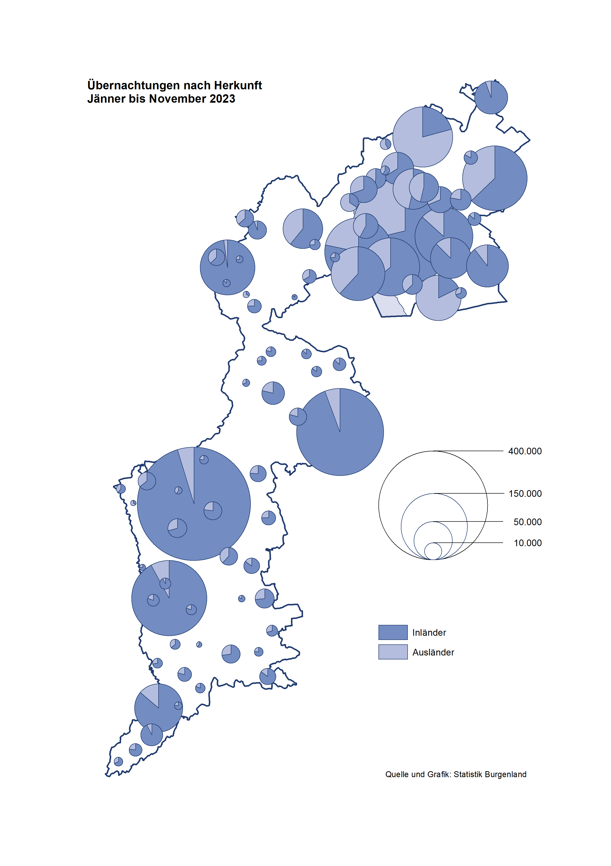

Bgld
Ankünfte nach Unterkunftsart |  |  |  |  |  |  |  | Übernachtungen nach Unterkunftsart |  |  |  |  |  |  |  | Daten für Grafik 2:
Jahr |  |  |  |  |  |  |  | Jahr |  |  |  |  |  |  |  |  | Monat | 2023 | 2022 | Ø 2012-2022 | 2022 | 2021 | 2020 | 2019 | 2018 | 2017 | 2016 | 2015 | 2014 | 2013 | 2012

Unterkunftsart | Ankünfte |  |  |  |  |  |  | Unterkunftsart | Übernachtungen |  |  |  |  |  |  |  |  | 3,146,244 | 2,935,453 | 2,884,016 | 2,935,453 | 2,510,061 | 2,287,961 | 3,144,232 | 3,050,564 | 3,092,657 | 3,084,025 | 2,914,691 | 2,912,637 | 2,853,243 | 2,938,655
 | Inländer |  | Ausländer |  | insgesamt |  |  |  | Inländer |  | Ausländer |  | insgesamt
 | 2022 | 2023 | 2022 | 2023 | 2022 | 2023 | % |  | 2022 | 2023 | 2022 | 2023 | 2022 | 2023 | % | Jänner | 1 | 138,816 | 115,620 | 127,704 | 115,620 | 29,476 | 145,353 | 142,561 | 145,246 | 145,386 | 144,674 | 134,038 | 133,981 | 132,179 | 136,230
 |  |  |  |  |  |  |  |  |  |  |  |  |  |  |  | Feber | 2 | 140,234 | 121,086 | 129,390 | 121,086 | 34,472 | 151,431 | 140,588 | 142,295 | 142,728 | 145,581 | 135,782 | 142,631 | 131,305 | 135,387
Burgenland | 824,717 | 882,401 | 203,464 | 257,127 | 1,028,181 | 1,139,528 | 10.8% | Burgenland | 2,302,098 | 2,411,913 | 633,355 | 734,331 | 2,935,453 | 3,146,244 | 7.2% | März | 3 | 149,745 | 138,364 | 138,018 | 138,364 | 45,792 | 64,358 | 163,253 | 168,732 | 155,317 | 173,021 | 148,988 | 147,200 | 164,265 | 148,907
Gewerbl. Beherbergungsbetrieb | 625,147 | 655,540 | 141,390 | 173,357 | 766,537 | 828,897 | 8.1% | Gewerbl. Beherbergungsbetrieb | 1,438,895 | 1,419,060 | 385,952 | 415,433 | 1,824,847 | 1,834,493 | 0.5% | April | 4 | 221,850 | 227,240 | 181,872 | 227,240 | 50,285 | 5,072 | 244,826 | 224,025 | 232,034 | 202,440 | 201,029 | 212,756 | 185,187 | 215,698
5/4-Stern | 415,983 | 447,739 | 70,962 | 95,429 | 486,945 | 543,168 | 11.5% | 5/4-Stern | 985,433 | 1,007,312 | 219,092 | 241,363 | 1,204,525 | 1,248,675 | 3.7% | Mai | 5 | 280,173 | 290,079 | 258,657 | 290,079 | 158,476 | 46,179 | 283,418 | 306,488 | 278,950 | 328,809 | 292,559 | 285,056 | 297,188 | 278,023
3-Stern | 172,172 | 172,905 | 40,008 | 43,218 | 212,180 | 216,123 | 1.9% | 3-Stern | 374,409 | 343,420 | 109,538 | 113,531 | 483,947 | 456,951 | -5.6% | Juni | 6 | 438,324 | 341,645 | 310,409 | 341,645 | 333,648 | 233,437 | 353,757 | 312,160 | 347,452 | 298,750 | 304,686 | 319,646 | 276,693 | 292,628
2/1-Stern | 36,992 | 34,896 | 30,420 | 34,710 | 67,412 | 69,606 | 3.3% | 2/1-Stern | 79,053 | 68,328 | 57,322 | 60,539 | 136,375 | 128,867 | -5.5% | Juli | 7 | 417,126 | 407,558 | 427,499 | 407,558 | 472,159 | 447,640 | 430,134 | 431,967 | 436,808 | 437,717 | 417,086 | 403,168 | 408,674 | 409,575
Privatquartier nicht auf Bauernhof | 30,556 | 26,991 | 9,099 | 9,192 | 39,655 | 36,183 | -8.8% | Privatquartier nicht auf Bauernhof | 72,956 | 63,300 | 34,898 | 35,446 | 107,854 | 98,746 | -8.4% | Aug | 8 | 487,313 | 470,298 | 506,682 | 470,298 | 557,336 | 546,671 | 513,292 | 486,508 | 503,565 | 510,434 | 483,048 | 494,104 | 488,499 | 519,743
Privatquartier auf Bauernhof | 13,749 | 12,352 | 3,786 | 3,313 | 17,535 | 15,665 | -10.7% | Privatquartier auf Bauernhof | 35,702 | 29,730 | 15,930 | 13,364 | 51,632 | 43,094 | -16.5% | Sept | 9 | 311,564 | 294,755 | 302,431 | 294,755 | 360,851 | 369,853 | 301,838 | 294,404 | 306,558 | 299,008 | 282,739 | 260,716 | 264,879 | 291,135
Campingplatz | 83,147 | 105,773 | 25,881 | 43,794 | 109,028 | 149,567 | 37.2% | Campingplatz | 257,861 | 336,174 | 81,435 | 142,365 | 339,296 | 478,539 | 41.0% | Okt | 10 | 227,566 | 230,442 | 217,801 | 230,442 | 257,755 | 203,553 | 225,667 | 217,367 | 218,450 | 217,470 | 203,272 | 206,019 | 203,858 | 211,959
Kurheim der Sozialvers.träger | 5,052 | 6,314 | 18 | 19 | 5,070 | 6,333 | 24.9% | Kurheim der Sozialvers.träger | 118,519 | 131,925 | 385 | 365 | 118,904 | 132,290 | 11.3% | Nov | 11 | 183,404 | 164,130 | 161,467 | 164,130 | 126,150 | 46,036 | 193,867 | 183,958 | 181,241 | 179,370 | 171,475 | 171,477 | 179,421 | 179,009
Private und öffentliche Kurheime | 13,170 | 16,313 | 253 | 189 | 13,423 | 16,502 | 22.9% | Private und öffentliche Kurheime | 225,524 | 284,225 | 2,263 | 1,792 | 227,787 | 286,017 | 25.6% | Dez | 12 | 150,129 | 134,236 | 122,088 | 134,236 | 83,661 | 28,378 | 151,031 | 137,414 | 144,168 | 146,751 | 139,989 | 135,883 | 121,095 | 120,361
Jugendherberge | 3,432 | 3,076 | 305 | 417 | 3,737 | 3,493 | -6.5% | Jugendherberge | 12,314 | 8,174 | 1,389 | 2,887 | 13,703 | 11,061 | -19.3%
Ferienwohnung, Ferienhaus | 44,544 | 49,595 | 20,165 | 23,842 | 64,709 | 73,437 | 13.5% | Ferienwohnung, Ferienhaus | 126,756 | 125,047 | 101,810 | 110,940 | 228,566 | 235,987 | 3.2% | Überschrift1: | Übernachtungen im Jahr nach Unterkunftsarten
Sonstige Unterkunft | 5,920 | 6,447 | 2,567 | 3,004 | 8,487 | 9,451 | 11.4% | Sonstige Unterkunft | 13,571 | 14,278 | 9,293 | 11,739 | 22,864 | 26,017 | 13.8%

Übernachtungen im Jahr nach Unterkunftsarten
Übernachtungen nach Monaten
 |  |  |  |  |  |  |  |  |  |  |  |  |  |  |  | Daten für Grafik 1:
 |  |  |  |  |  |  |  |  |  |  |  |  |  |  |  |  | 2023 | 2022
 |  |  |  |  |  |  |  |  |  |  |  |  |  |  |  | 5/4-Stern | 1,248,675 | 1,204,525
 |  |  |  |  |  |  |  |  |  |  |  |  |  |  |  | 3-Stern | 456,951 | 483,947
 |  |  |  |  |  |  |  |  |  |  |  |  |  |  |  | 2/1-Stern | 128,867 | 136,375
 |  |  |  |  |  |  |  |  |  |  |  |  |  |  |  | Privatquartier | 141,840 | 159,486
 |  |  |  |  |  |  |  |  |  |  |  |  |  |  |  | Campingplatz | 478,539 | 339,296
 |  |  |  |  |  |  |  |  |  |  |  |  |  |  |  | Kurheim, Erhol. | 418,307 | 346,691
 |  |  |  |  |  |  |  |  |  |  |  |  |  |  |  | Sonst. Unterk. | 273,065 | 265,133

 |  |  |  |  |  |  |  |  |  |  |  |  |  |  |  | Kontrolle | 3,146,244 | 2,935,453

Gem20
Die 20 Gemeinden mit den meisten Übernachtungen
Jahr

Gemeinde | Ankünfte |  |  | Übernachtungen
 | 2022 | 2023 | % | 2022 | 2023 | %

Bad Tatzmannsdorf | 98,493 | 102,021 | 3.6% | 417,994 | 471,334 | 12.8%
Podersdorf a. See | 123,335 | 131,323 | 6.5% | 380,185 | 382,356 | 0.6%
Lutzmannsburg | 120,949 | 119,576 | -1.1% | 289,608 | 273,587 | -5.5%
Stegersbach | 78,802 | 81,248 | 3.1% | 206,066 | 210,259 | 2.0%
Rust | 58,219 | 60,687 | 4.2% | 161,211 | 159,813 | -0.9%
Nickelsdorf | 2,859 | 37,560 |  | 3,971 | 141,094
Parndorf | 69,515 | 87,981 | 26.6% | 107,616 | 132,982 | 23.6%
Frauenkirchen | 62,153 | 62,209 | 0.1% | 125,028 | 123,295 | -1.4%
Illmitz | 35,953 | 36,682 | 2.0% | 116,953 | 113,764 | -2.7%
Bad Sauerbrunn | 8,069 | 8,933 | 10.7% | 95,003 | 109,591 | 15.4%
Mörbisch a. See | 31,568 | 35,950 | 13.9% | 96,183 | 97,526 | 1.4%
Jennersdorf | 38,157 | 38,078 | -0.2% | 88,093 | 82,398 | -6.5%
Pamhagen | 17,321 | 14,349 | -17.2% | 93,004 | 71,410 | -23.2%
Andau | 24,279 | 39,269 | 61.7% | 43,091 | 63,350 | 47.0%
Sankt Andrä a. Zicksee | 7,165 | 6,473 | -9.7% | 59,115 | 59,020 | -0.2%
Neusiedl a. See | 24,985 | 24,564 | -1.7% | 59,324 | 57,403 | -3.2%
Eisenstadt | 16,642 | 31,434 | 88.9% | 35,786 | 56,805 | 58.7%
Kittsee | 1,896 | 2,329 | 22.8% | 34,561 | 40,027 | 15.8%
Jois | 14,708 | 14,436 | -1.8% | 37,418 | 35,756 | -4.4%
Weiden a. See | 4,341 | 13,058 | 200.8% | 14,411 | 30,653 | 112.7%

Die 10 Gemeinden mit den meisten Übernachtungen im Jahr
 |  |  |  |  |  |  |  | Daten für Grafik: | 2022 | 2023 | 2022 | 2023
 |  |  |  |  |  |  | 1 | Bad Tatzmannsdorf | 417,994 | 471,334 | 40.5 | 45.8
 |  |  |  |  |  |  | 2 | Podersdorf a. See | 380,185 | 382,356 | 36.8 | 37.2
 |  |  |  |  |  |  | 3 | Lutzmannsburg | 289,608 | 273,587 | 28.1 | 26.6
 |  |  |  |  |  |  | 4 | Stegersbach | 206,066 | 210,259 | 20.0 | 20.4
 |  |  |  |  |  |  | 5 | Rust | 161,211 | 159,813 | 15.6 | 15.5
 |  |  |  |  |  |  | 6 | Nickelsdorf | 3,971 | 141,094 | 0.4 | 13.7
 |  |  |  |  |  |  | 7 | Parndorf | 107,616 | 132,982 | 10.4 | 12.9
 |  |  |  |  |  |  | 8 | Frauenkirchen | 125,028 | 123,295 | 12.1 | 12.0
 |  |  |  |  |  |  | 9 | Illmitz | 116,953 | 113,764 | 11.3 | 11.1
 |  |  |  |  |  |  | 10 | Bad Sauerbrunn | 95,003 | 109,591 | 9.2 | 10.7
 |  |  |  |  |  |  |  | restliche Gemeinden | 1,031,818 | 1,028,169 | 100.0 | 100.0

 |  |  |  |  |  |  |  | Insgesamt | 2,935,453 | 3,146,244

 |  |  |  |  |  |  |  | Überschrift: | Die 10 Gemeinden mit den meisten Übernachtungen im Jahr

